Hoja1
ANÁLISIS DE REQUERIMIENTOS |  | 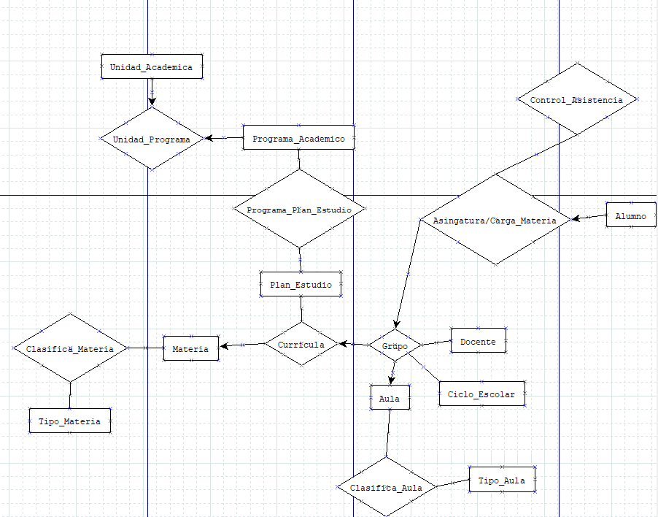 DIAGRAMA ENTIDAD - RELACIÓN |  |  |  |  |  |  |  |  |  | ESQUEMAS |  |  |  |  |  |  |  |  |  |  |  |  |  |  |  |  |  |  |  |  |  |  | ESQUEMAS
Entidades
UNIDAD_ACADEMICA |  |  |  |  |  |  |  |  |  |  |  | Unidad Academica |  |  |  |  |  |  |  | Plan_Estudio |  |  |  |  |  |  |  | Tipo_Materia |  |  |  |  |  |  |  | Docente |  |  |  |  |  |  | Tipo_Aula
PROGRAMA_ACADEMICO (CARRERAS) |  |  |  |  |  |  |  |  |  |  |  | NOMBRE_CAMPO | TIPO DE DATO | LONGITUD | PERMITE NULL | REGLA DE INTEGRIDAD | VALOR DEFAULT | LLAVE PRIMARIA |  | NOMBRE_CAMPO | TIPO DE DATO | LONGITUD | PERMITE NULL | REGLA DE INTEGRIDAD | VALOR DEFAULT | LLAVE PRIMARIA |  | NOMBRE_CAMPO | TIPO DE DATO | LONGITUD | PERMITE NULL | REGLA DE INTEGRIDAD | VALOR DEFAULT | LLAVE PRIMARIA |  | NOMBRE_CAMPO | TIPO DE DATO | LONGITUD | PERMITE NULL | REGLA DE INTEGRIDAD | VALOR DEFAULT | LLAVE PRIMARIA | NOMBRE_CAMPO | TIPO DE DATO | LONGITUD | PERMITE NULL | REGLA DE INTEGRIDAD | VALOR DEFAULT | LLAVE PRIMARIA
PLAN_ESTUDIO |  |  |  |  |  |  |  |  |  |  |  | IDUnidadAcademica | NUMBER | 10 | NO | if IDUnidadAcademica >0&&<=10 |  | SI |  | IDPlanEstudio | NUMBER | 10 | NO | if IDPlanEstudio<=10 |  | SI |  | IDTipoMateria | NUMBER | 10 | NO | if IDTipoMateria<=10 |  | SI |  | IDDocente | NUMBER | 20 | NO | if IDDocente<=20 |  | SI | IDTipo | NUMBER | 20 | NO | if IDAulaz<=20 |  | SI
MATERIA |  |  |  |  |  |  |  |  |  |  |  | NombreUnidadAcademica | VARCHAR | 50 | SI | If nombre <=50 |  | NO |  | IDPrograma | NUMBER | 10 | NO | if IDUnidadAcademica >0&&<=10 |  | SI |  | IDMateria | NUMBER | 10 | NO | if IDUnidadAcademica >0&&<=10 |  | SI |  | NombreDocente | VARCHAR | 25 | NO | if NombreDocente<=25 |  | NO | NombreTipo | VARCHAR | 20 | SI | id IDNombreTipo<=20 |  | NO
TIPO_MATERIA |  |  |  |  |  |  |  |  |  |  |  |  |  |  |  |  |  |  |  |  |  |  |  |  |  |  |  |  |  |  |  |  |  |  |  | ApellidoPDocente | VARCHAR | 25 | SI | if ApellidoPDocente<=25 |  | NO
CICLO_ESCOLAR |  |  |  |  |  |  |  |  |  |  |  |  |  |  |  | LONGITUD |  |  |  |  |  |  |  | LONGITUD |  |  |  |  |  |  |  | LONGITUD |  |  |  | ApellidoMDocente | VARCHAR | 25 | SI | if ApellidoPDocente<=25 |  | NO
DOCENTE |  |  |  |  |  |  |  |  |  |  |  |  |  |  |  |  |  |  |  |  |  |  |  |  |  |  |  |  |  |  |  |  |  |  |  |  |  |  |  | LONGITUD |  |  |  |  |  |  | LONGITUD
AULA
TIPO_AULA
ALUMNO |  |  |  |  |  |  |  |  |  |  |  | Programa_Academico |  |  |  |  |  |  |  | Materia |  |  |  |  |  |  |  | Ciclo_Escolar |  |  |  |  |  |  |  | Aula |  |  |  |  |  |  | Alumno
 |  |  |  |  |  |  |  |  |  |  |  | NOMBRE_CAMPO | TIPO DE DATO | LONGITUD | PERMITE NULL | REGLA DE INTEGRIDAD | VALOR DEFAULT | LLAVE PRIMARIA |  | NOMBRE_CAMPO | TIPO DE DATO | LONGITUD | PERMITE NULL | REGLA DE INTEGRIDAD | VALOR DEFAULT | LLAVE PRIMARIA |  | NOMBRE_CAMPO | TIPO DE DATO | LONGITUD | PERMITE NULL | REGLA DE INTEGRIDAD | VALOR DEFAULT | LLAVE PRIMARIA |  | NOMBRE_CAMPO | TIPO DE DATO | LONGITUD | PERMITE NULL | REGLA DE INTEGRIDAD | VALOR DEFAULT | LLAVE PRIMARIA | NOMBRE_CAMPO | TIPO DE DATO | LONGITUD | PERMITE NULL | REGLA DE INTEGRIDAD | VALOR DEFAULT | LLAVE PRIMARIA
 |  |  |  |  |  |  |  |  |  |  |  | IDPrograma | NUMBER | 10 | NO | if IDUnidadAcademica >0&&<=10 |  | SI |  | IDMateria | NUMBER | 10 | NO | if IDUnidadAcademica >0&&<=10 |  | SI |  | IDCicloEscolar | NUMBER | 10 | NO | ifIDCicloEscolar<=10 |  | SI |  | IDAula | NUMBER | 20 | NO | if IDAulaz<=20 |  | SI | Matricula | NUMBER | 20 | NO | if Matricula<=20 |  | SI
 |  |  |  |  |  |  |  |  |  |  |  | NombrePrograma | VARCHAR | 50 | SI | If nombre <=50 |  | NO |  | NombreMateria | VARCHAR | 50 | SI | If nombre <=50 |  | NO |  | añoCiclo | VARCHAR | 1000 | SI | if añoCiclo<=1000 |  | NO |  | NombreAula | CHAR | 10 | SI | id IDNombreAula<=10 |  | NO | NombreAlumno | VARCHAR | 25 | NO | if NombreAlumno<=25 |  | NO
Procesos |  |  |  |  |  |  |  |  |  |  |  | CantidadAlumnos | NUMBER | 1000 | NO | if CantidadAlumnos<=1000 |  | NO |  | Creditos | NUMBER | 7 | NO | if creditos<=7 |  | NO |  |  |  |  |  |  |  |  |  |  |  |  |  |  |  |  | ApellidoPAlumno | VARCHAR | 25 | SI | if ApellidoPAlumno<=25 |  | NO
UNIDAD_PROGRAMA (UNIDAD_ACADEMICA, PROGRAMA_ACADEMICO) |  |  |  |  |  |  |  |  |  |  |  |  |  |  |  | LONGITUD |  |  |  | PlanEstudio | NUMBER | 10 | NO | if IDPlanEstudio<=10 |  | SI |  |  |  |  |  | LONGITUD |  |  |  |  |  |  |  | LONGITUD |  |  | ApellidoMAlumno | VARCHAR | 25 | SI | if ApellidoMAlumno<=25 |  | NO
 |  |  |  |  |  |  |  |  |  |  |  |  |  |  |  |  |  |  |  |  |  |  |  | LONGITUD |  |  |  |  |  |  |  |  |  |  |  |  |  |  |  |  |  |  |  |  |  |  |  |  | NO
PROGRAMA_PLAN_ESTUDIO (PROGRAMA_ACADEMICO, PLAN_ESTUDIO) |  |  |  |  |  |  |  |  |  |  |  |  |  |  |  |  |  |  |  |  |  |  |  | LONGITUD |  |  |  |  |  |  |  |  |  |  |  |  |  |  |  |  |  |  | Grupos | VARCHAR | 10 | NO | ig Grupos<=10 |  | Si
 |  |  |  |  |  |  |  |  |  |  |  |  |  |  |  |  |  |  |  |  |  |  |  |  |  |  |  |  |  |  |  |  |  |  |  |  |  |  |  |  |  |  |  |  |  |  | LONGITUD
CURRICULA (PLAN_ESTUDIO, MATERIA)

CLASIFICA_MATERIA (MATERIA, TIPO_MATERIA) |  |  |  |  |  |  |  |  |  |  |  | UNIDAD_PROGRAMA |  |  |  |  |  | PRORGAMA_PLAN_ESTUDIIO |  |  |  |  |  | CURRICULA |  |  |  |  |  | CLASIFICA_MATERIA
GRUPO (CURRICULA, DOCENTE, AULA, CICLO_ESCOLAR) |  |  |  |  |  |  |  |  |  |  |  | NOMBRE_RELACION | TABLA ORIGEN | CAMPO ORIGEN | TABLA DESTINO | CAMPO DESTINO |  | NOMBRE_RELACION | TABLA ORIGEN | CAMPO ORIGEN | TABLA DESTINO | CAMPO DESTINO |  | NOMBRE_RELACION | TABLA ORIGEN | CAMPO ORIGEN | TABLA DESTINO | CAMPO DESTINO |  | NOMBRE_RELACION | TABLA ORIGEN | CAMPO ORIGEN | TABLA DESTINO | CAMPO DESTINO
 |  |  |  |  |  |  |  |  |  |  |  | Unidades_De_Programa | UnidadAcademica | IDUnidadAcademica | ProgramaAcademico | IDPrograma |  | ProgramasRelaciones | Programa_Academico | IDPrograma | Plan_Estudio | IDPrograma |  | Curricular | PlanEstudio | IDPlanEstudio | Materia | PlanEstudio |  | ClasificaciondeMaterias | Materia | IDMateria | Tipo_Materia | IDMateria
CLASIFICA_AULA (AULA, TIPO_AULA)

ASIGNATURA / CARGA_MATERIA (GRUPO, ALUMNO)

CONTROL_ASISTENCIA (ASIGNATURA) |  |  |  |  |  |  |  |  |  |  |  |  | GRUPO |  |  |  |  |  | CLASIFICA_AULA |  |  |  |  |  |  | ASIGNATURA/CARGA_MATERIA |  |  |  |  |  | CONTROL_ASISTENCIA
 |  |  |  |  |  |  |  |  |  |  |  |  | NOMBRE_RELACION | TABLA ORIGEN | CAMPO ORIGEN | TABLA DESTINO | CAMPO DESTINO |  | NOMBRE_RELACION | TABLA ORIGEN | CAMPO ORIGEN | TABLA DESTINO | CAMPO DESTINO |  |  | NOMBRE_RELACION | TABLA ORIGEN | CAMPO ORIGEN | TABLA DESTINO | CAMPO DESTINO |  | NOMBRE_RELACION | TABLA ORIGEN | CAMPO ORIGEN | TABLA DESTINO | CAMPO DESTINO
MODELO RELACIONAL |  |  |  |  |  |  |  |  |  |  |  |  | Grupos | Curricula | Curriculas | Docente | IDDocente |  | Aulas | Aula | NombreAula | Tipo_Aula | NombreTipoo |  |  | Cargas | Grupo | Grupos | Alumno | Grupos |  | Asistencias | Asignatura | Cargas | Control | Asistencias
 |  |  |  |  |  |  |  |  |  |  |  |  | Grupos | Curricula | Curriculas | Aula | IDAula
Alumno |  |  |  | Docente |  |  |  | Materia
Matricula | Nombre | ApellidoP | ApellidoM | IDDocente | Nombre | ApellidoP | ApellidoM | IDMateria | Nombre | Creditos | PlanEstudio

UnidadAcademica |  |  |  | ProgramaAcademico |  |  |  | Aula
IDUnidadAcademica | NombreUni |  |  | IDPrograma | Nombre | CantidadAlumnos |  | IDAula | NombreAula

Tipo_Materia |  |  |  | Grupo |  |  |  | Ciclo_Escolar
IDTipo | NombreTipo |  |  | MatriculaAlumno | IDDocente | IDMateria | IDAula | IDCiclo | NombreCiclo

